KP
 |  | https://sdom36.ru/karkasnye-doma/sudar/

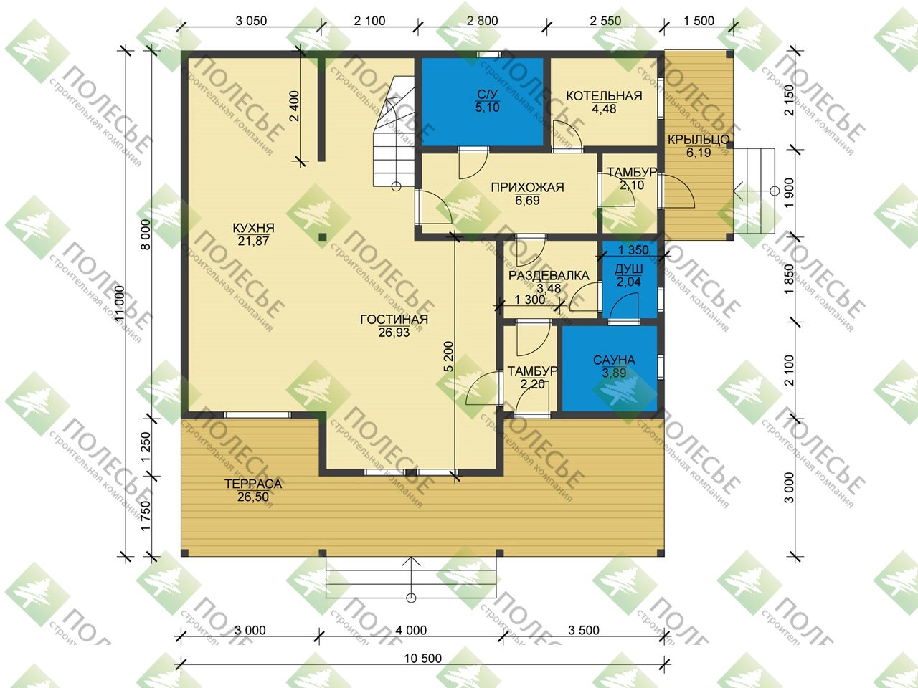

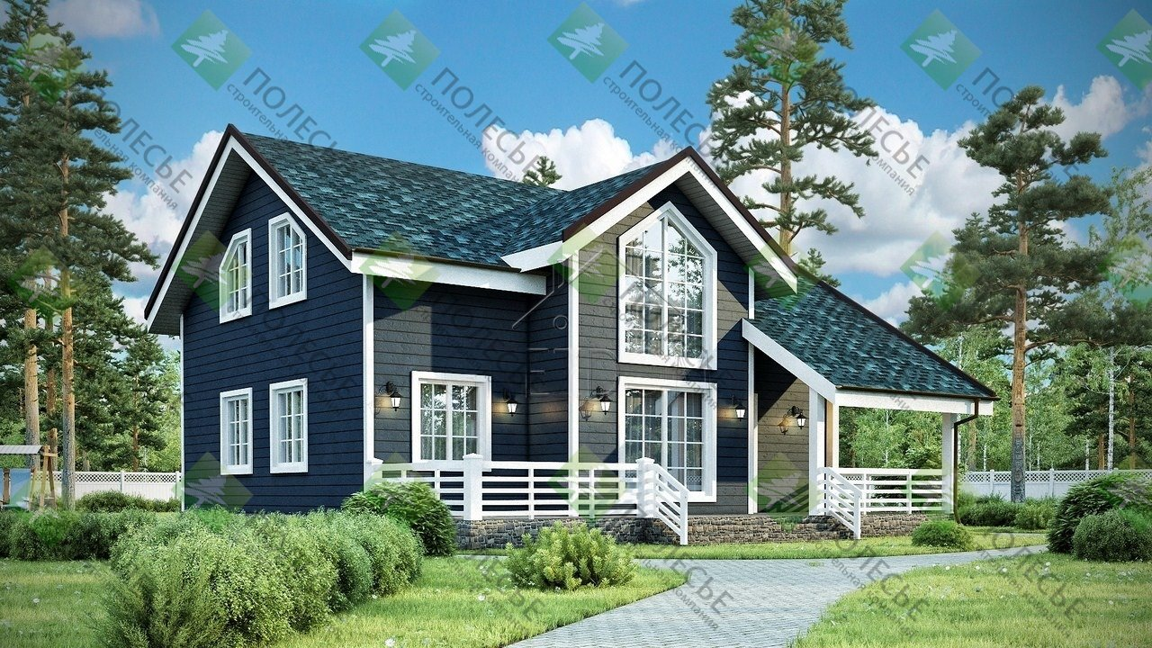

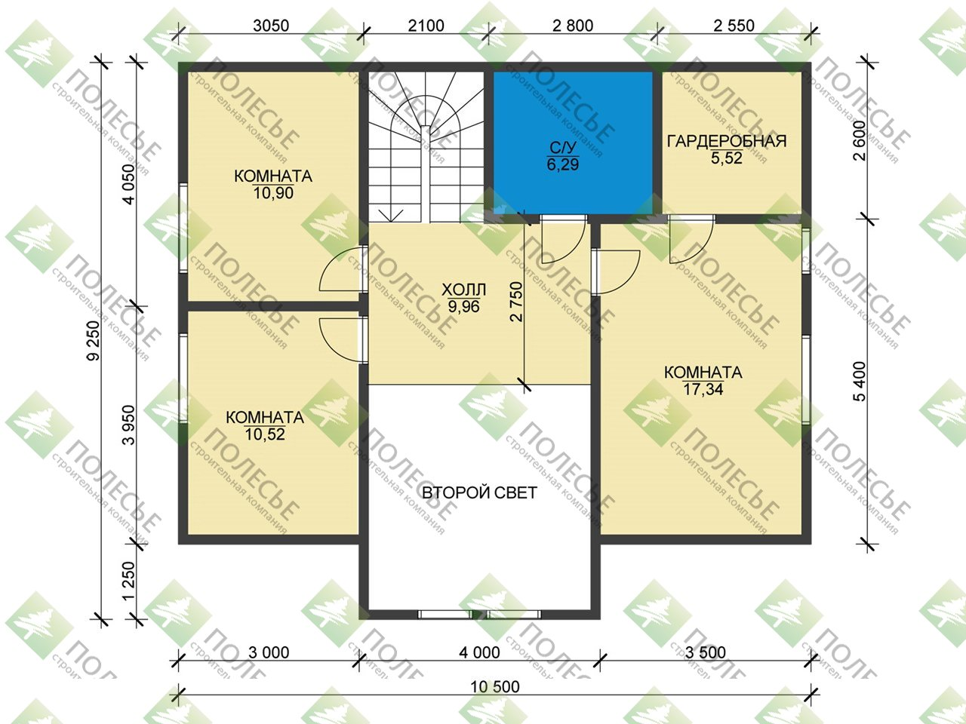

Коммерческое предложение от 25.05.2026
Каркасный дом Сударь 9х10, комплектация ПМЖ |  |  | 5,674,040 ₽

№ П/П | СПЕЦИФИКАЦИЯ КОМПЛЕКТАЦИИ "ПМЖ" |  | ЦЕНА
1 |  |  | 4,147,900 ₽
 | Комплектация | ПМЖ
 | Сборка | Включена в стоимость
 | Основание дома (обвязка в во всех направлениях и по кругу) | Брус 150х150мм
 | Лаги пола | Из доски 40х200мм с расстоянием между лагами 590мм
 | Пол черновой | Обрезная доска 100*20 мм - первый сорт
 | Сетка от грызунов | входит в стоимость
 | Пол предчистовой 1-2 этажа | Шпунтованная доска пола 36мм камерной сушки
 | Высота потолка | 1 этаж-2.5 м,2 этаж-2.4 м
 | Стены наружные | Каркасные, имитация бруса AB - снаружи, евровагонка класса АБ (3 метра) - внутри. Утепление-200мм.
 | Перегородки | Каркасные. По стенам подшита евровагонка класса AB (3 метра). Утепление-100мм.
 | Вент зазор на кровлю | да
 | Вент зазор на фасад | да
 | Вент. решетки на фронтоны | 2 шт
 | Крыша | Стропила-40х150мм. Обрешётка из доски 22-25мм. по паро-гидроизоляции.
 | Покрытие кровли | Кровля- металлочерепица с ветровыми планками
 | Карнизная полка | 360 мм
 | Водосточная система ПВХ | входит в стоимость
 | Лестница | Деревянная лестница из обрезной доски.
 | Окна: 1000х1200 -> 3 шт, 600х1200 -> 2шт, 500х500 -> 2 шт, 1000*1200 (со скосом) -> 3 шт, входная группа ПВХ 800*2000 -> 2 шт | ПВХ двухкамерные, цвет белый, поворотный механизм
 | Металлические отливы на окна | включено
 | Двери межкомнатные | Деревянные филенчатые
 | Дверь входная | Металлическая (Россия)
 | Терраса - 26 кв.м. | входит в стоимость
 | Обшить столбы имитацией бруса | да
 | Итого за домокомплект |  | 4,147,900 ₽
2 | ДОПОЛНИТЕЛЬНЫЕ ОПЦИИ
 | АКЦИЯ | Обработка основания и каркаса дома антисептиком "НЕОМИД" (СВАИ В ПОДАРОК 108х2500: 42) | 331,800 ₽
 | Терраса / УВЕЛИЧЕНИЕ ТЕРРАСЫ | Сваи на веранду 108х2500мм с установкой и смесью | 31,600 ₽
 |  | Терраса зима/ПМЖ (1 м2 - 14500 р) | 87,000 ₽
 |  | Обшивка столбов имитацией бруса | 6,000 ₽
 | ПОТОЛОК 1 этаж | Увеличение потолка +100 мм | 81,000 ₽
 | ПОТОЛОК 2 этаж | Увеличение потолка +100 мм | 72,000 ₽
 | ПЕРЕГОРОДКИ,ДВЕРИ | Дверь металлическая с терморазрывом (цвет на выбор) | 60,000 ₽
 | ВНУТРЕННЯЯ ОТДЕЛКА | Изменение на имитацию бруса класса "А-В" | 272,000 ₽
 | ФУНДАМЕНТ | Обвязка свайного фундамента профильной трубой 40х20 в два ряда | 31,200 ₽
 |  | Цокольный сайдинг Альтапрофиль, высота 400мм | 107,500 ₽
 | ДОПЫ ПО СП | Проклеивание пленок влаго/парозащиты на ленту, вместо нахлеста. Наружные стены с внутренней стороны и перекрытие верхнего этажа и полы дома | 255,000 ₽
 |  | Усиление крыши. Монтаж на уголки с запилом. Установка капельников и проклейка уплотнителем под конек | 65,000 ₽
 | ДОПОЛНИТЕЛЬНО | Аренда бытовки | 10,000 ₽
 |  | Доставка входит в стоимость | 0 ₽
 | ОКНА (Установка дополнительных окон в конструкции дома) | Изменение профиля на Rehau | 58,020 ₽
 |  | Ламинация всех базовых окон | 58,020 ₽
 |  | Поворотно-откидной механизм | 15,000 ₽
 |  | Москитная сетка | 9,000 ₽
 |  | дверь металлическая стандарт | -24,000.00 ₽
3 | ИТОГО ПОД КЛЮЧ |  | 5,674,040 ₽

Также сообщаем, что цены на изделие действительны на момент выставления коммерческого предложения за наличный расчет. Стоимость изделий актуальна на дату коммерческого предложения и при изменении цен на сырье, может корректироваться.
СХЕМА ПЛАТЕЖЕЙ
1 | 1 этап -15% | предоплата при заключении договора | 851,106 ₽
2 | 2 этап - 80% | производится в день доставки домокомплекта и заезда рабочих на участок заказчика | 4,539,232 ₽
3 | 3 этап - 5% | после подписания Акта выполненных работ. | 283,702 ₽

